Смесители
 |  |  |  | 8 (495) 995 90 90
Фотография | Код | Наименование | РРЦ | ЧЕРНАЯ ЦЕНА | Скидка
 | 0402.958 | Смеситель для умывальника двуручный "Juguni Luxe" с гибкой подводкой | 1,612 | 725.27 | 55%
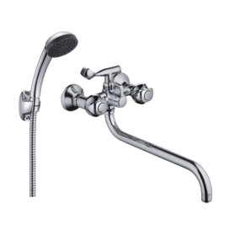 | 0402.960 | Смеситель ванно-душевой двуручный "Juguni Luxe" с металлическим шлангом и хром. лейкой | 3,195 | 1,437.81 | 55%
 | 0402.959 | Смеситель ванно-душевой двуручный "Juguni Luxe" с металлическим шлангом и хром. лейкой | 3,478 | 1,565.05 | 55%
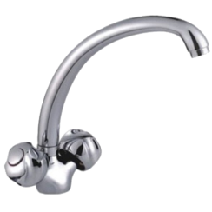 | 0402.961 | Смеситель для мойки двуручный "Juguni Luxe" с гибкой подводкой | 1,637 | 736.72 | 55%
 | 0402.609A | Смеситель ванно-душевой одноручный "Juguni" с металлическим шлангом и хром. лейкой, JGN0120/B, S-изл | 2,160 | 972.11 | 55%
 | 0402.614 | Смеситель ванно-душевой одноручный "Juguni" с металлическим шлангом и хром. лейкой, JGN0220, коротки | 2,302 | 989.70 | 57%
 | 0402.646 | Кран настольный "Juguni", крепление-гайка, JGN1030, моно, кран-букса рез., хром/мах. | 517 | 232.85 | 55%
 | 0402.610A | Смеситель для мойки одноручный "Juguni" с гибкой подводкой, JGN0320, литой поворотный излив 250 мм | 1,179 | 530.59 | 55%
 | 0402.645 | Смеситель для умывальника настенный двуручный "Juguni", JGN0830, кран-букса рез., хром/мах. | 1,015 | 456.79 | 55%
 | 0402.750 | Смеситель для мойки одноручный "Juguni" с гибкой подводкой, JGN0424, литой поворотный излив | 2,969 | 1,336.02 | 55%
 | 0402.754 | Смеситель для душа одноручный "Juguni" с металлическим шлангом, хром. лейкой и кронштейном, JGN0623 | 1,728 | 777.44 | 55%
 | 0402.955 | Смеситель ванно-душевой одноручный "Juguni Luxe" с металлическим шлангом и хром. лейкой | 4,029 | 1,813.17 | 55%
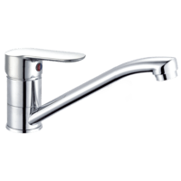 | 0402.965 | Смеситель для мойки одноручный "Juguni Luxe" с гибкой подводкой | 1,007 | 452.97 | 55%
 | 0402.405P | Смеситель для мойки (2 шт. в коробке) одноручный Istok life с R-изливом, 35 карт., с гайкой | 1,376 | 618.97 | 55%
 | 0402.426P | Латунный смеситель для мойки (2 шт. в кор.), одноручный Istok life с R-изливом, 35 карт. | 1,949 | 876.88 | 55%
 | 0402.428P | Латунный смеситель для умывальника (2 шт. в кор.) одноручный Istok life, поворот. излив, 40 карт. | 1,175 | 528.71 | 55%
 | 0402.429P | Латунный смеситель для умывальника (2 шт. в кор.) одноручный Istok life с пов. изл., 40 карт., гайка | 1,292 | 581.58 | 55%
 | 0402.432P | Латунный смеситель для мойки (2 шт. в кор.) одноручный Istok life излив 25 см, 40 карт., шпилька | 1,175 | 528.71 | 55%
 | 0402.433P | Латунный смеситель для мойки (2 шт.кор.) одноручный Istok life с изливом 25 см, 40 карт., гайка | 1,290 | 580.29 | 55%
 | 0402.941P | Смеситель ванно-душевой одноручный «Istok life» | 1,751 | 788.07 | 55%
 | 0402.942 | Смеситель для мойки одноручный "Juguni" с гибкой подводкой | 1,074 | 483.51 | 55%
 | 0402.943P | Смеситель для мойки одноручный «Istok life», крепление гайка | 1,124 | 505.67 | 55%
 | 0402.945P | Смеситель для умывальника одноручный «Istok life», крепление гайка | 1,046 | 470.65 | 55%
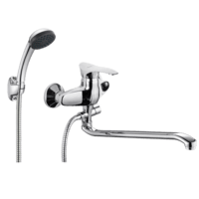 | 0402.946 | Смеситель ванно-душевой одноручный "Juguni" с металлическим шлангом и хром. лейкой | 2,375 | 1,068.81 | 55%
 | 0402.947 | Смеситель для мойки одноручный "Juguni" с гибкой подводкой | 1,369 | 615.84 | 55%
 | 0402.947P | Смеситель для мойки одноручный «Istok life», крепление гайка | 1,177 | 529.76 | 55%
 | 0402.948 | Смеситель для мойки одноручный "Juguni" с гибкой подводкой | 1,230 | 553.50 | 55%
 | 0409.812 | Стойка душевая с мыльницей, лейкой и металлическим шлангом имп/имп, BYSK1004 | 2,395 | 1,077.72 | 55%
 | 0409.813 | Стойка душевая с мыльницей, лейкой и металлическим шлангом имп/имп, BYSK1010 | 2,423 | 1,090.44 | 55%
 | 0402.622 | Латунный смеситель для душа одноручный "Eleanti" с металлическим шлангом, хром. лейкой и кронштейном D10 35 картридж | 4,448 | 1,912.53 | 57%
 | 0402.667 | Латунный кран настенный одноручный "Eleanti" KN40, кран-букса керам., хром/мах. | 987 | 424.33 | 57%
 | 0402.623 | Латунный смеситель ванно-душевой одноручный "Eleanti" с металлическим шлангом и хром. лейкой VD10, короткий излив 35 картридж | 5,785 | 2,487.62 | 57%
 | 0409.815 | Лейка гигиеническая (пупырчатом пакете) | 279 | 125.55 | 55%
 | 0402.445 | Душевой шланг с гигиенической лейкой из нержавеющей стали (в блистере) | 2,545 | 1,145.16 | 55%

! Цены действительны только с 8-00 23 ноября до 18-00 27 ноября 2020 года по времени МСК, при предъявлении на ПОЛНОСТЬЮ (100%) оплаченный заказ платежного документа с отметкой банка.

